Hoja1
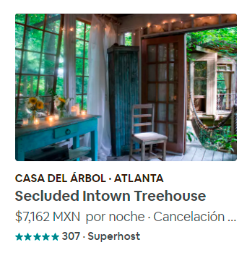
Entidad: | hostings
Descripción | Colección de todos los alojamientos registrados en AirBnB
Propiedad | Tipo de Dato | Descripción
title | string | Título principal de la tarjeta de alojamiento (en el ejemplo: "CASA DEL ÁRBOL - ATLANTA")
description | string | Descripción del tipo de alojamiento (en el ejemplo:"Secluded Intown Treehouse")
pricing | string | Precio del alojamiento (en el ejemplo: "$7162 MXN por noche")
rating | int | Calificación promedio del alojamiento (de 0 a 5)
voteCount | int | Cantidad de votos registrados.

